PART CD
Danby Model: DCF072A3WDB-6
Factory Model: BD-198A
Effective Date: 23th,Aug, 2019
Revision: 00 |  | Updated Part Number, May 2021
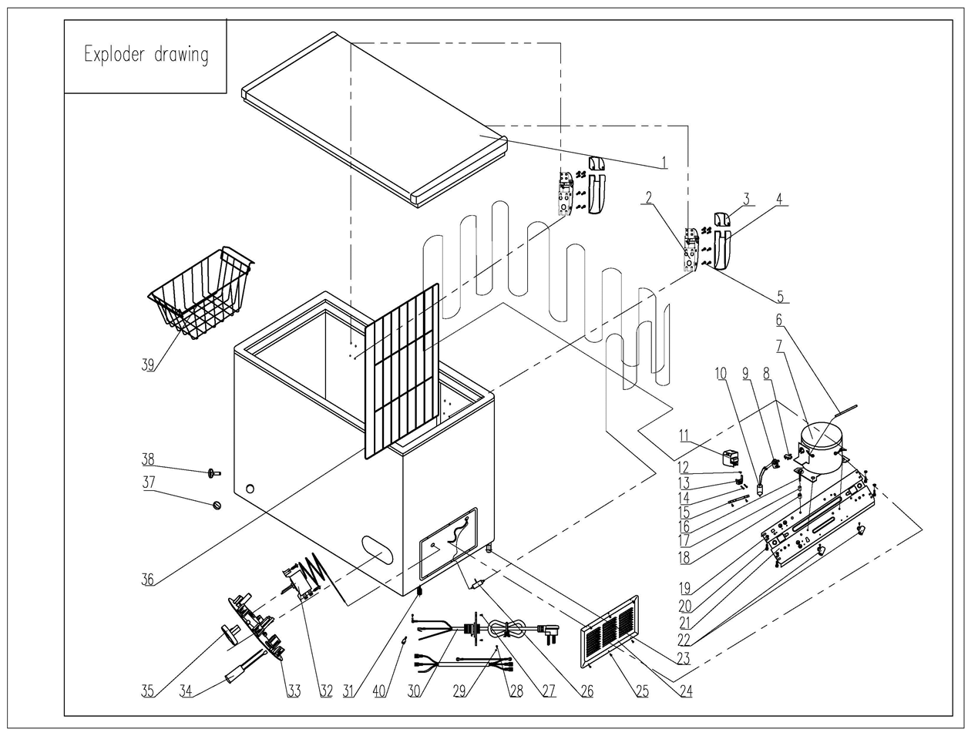
NO | PART NUMBER |  | PART DESCRIPTION (ENG) | QTY | PARTS SPECIFICATION | Notes
1 | 3.1.06.2.1.0694 |  | Door Assy(white) | 1 | Ccold Rolled Plate, white
2 | 1.05.06.07.013 |  | Door Hinge | 2 | BD/BC215, Zinc Plated, white
3 | 1.25.02.15.01.009U | 1.02.15.01.001U | Upper Hinge Cover(white) | 2 | ABS, white
4 | 1.25.02.15.01.009B | 1.02.15.01.001B | Bottom Hinge Cover(white) | 2 | ABS, white
5 | 1.05.03.03.013 | 1.05.03.03.032 | Hinge Fixing Screw | 16 | M5×16
6 | 3.5.3.05.016 | 1.03.21.08.030 | Compressor Pipe | 1 | 6*0.65*110 | Special Order
7 | 1.03.01.01.194 | 1.03.01.01.598 | Compressor | 1 | EZ59E1C | Special Order
8 | 1.03.01.01.194F | 1.03.01.01.598J | OLP | 1 | DRB18R61A1
9 | 1.03.01.01.194PTC |  | PTC Starter | 1 | QP2-4R7
10 | 1.03.01.01.194C |  | Capacitor | 1 | CBB65*, 8.0μF/250V
11 | 1.03.01.01.194G | 1.03.01.01.598G | Cover | 1 | anti-flaming PC, black | Special Order
12 | 1.03.01.01.194K | 1.03.01.01.598K | Fixing Screw | 1 | M4×8 | Special Order
13 | 1.03.01.01.194L | 1.03.01.01.598L | Compressor Wire Clamp | 1 | anti-flaming PC, black | Special Order
14 | 1.03.01.01.194M | 1.03.01.01.598M | Compressor Wire Clamp Screw | 2 | ST3.5×19 | Special Order
15 | 3.5.2.01.0793 |  | Capacitor Bracket | 1 | Gvanized Platet 0.3 | Special Order
16 | 1.03.01.01.194D | 1.03.01.01.598D | Compressor Screw | 4 | GB/T5780 Bolt Assembly, M6×28 | Special Order
17 | 1.03.01.01.194A | 1.03.01.01.598A | Compressor Sleeve | 4 | CTE943-2 | Special Order
18 | 1.03.01.01.194B | 1.03.01.01.598B | Compressor Rubber Washer | 4 | NBR, black | Special Order
19 | 1.05.03.04.011 |  | Hexagon Nuts With Flange | 4 | M5 | Special Order
20 | 1.05.03.03.001 |  | Screw | 8 | M5×16 | Special Order
21 | 3.5.2.01.0076 |  | Compressor Support | 1 | Galvanized Pate,t=1.0 | Special Order
22 | 1.02.09.03.032 |  | Wire Clamp | 2 | PP, white | Special Order
23 | 3.5.2.01.0503 |  | Roller | 2 | BD/BC100, black
24 | 3.1.02.16.001 |  | Compressor Cabin Cover(white) | 1 | BD100/198,Cold Rolled Plate,white
25 | 1.05.03.04.012 |  | Triangle Lock Screw | 6 | 4×12 | Special Order
26 | 1.03.30.03.014 | 1.03.30.03.033 | Filter | 1 | BC312W.3.0
27 | 1.05.03.02.006 |  | Self-Tapping Screw | 4 | 4×12, milling tail | Special Order
28 | 1.05.03.01.001 |  | Cooper Screw | 2 | M4×8 | Special Order
29 | 1.05.04.01.002 |  | Cooper Outer Gear Washer | 2 | M4 | Special Order
30 | 1.01.01.01.220R |  | Power Supply Cord Assy | 1 | E465601 or E215500 or E313201
31 | 1.02.08.04.004 |  | Adjustable foot | 2 | black(PP)
32 | 1.03.02.01.016 | 1.03.02.01.171 | Thermostat | 1 | WPF29R-103-022(E)
33 | 1.02.15.04.164 |  | Temperatrue control panel | 1 | anti-flaming ABS, white
34 | 1.01.03.01.064R |  | Indicator Lamp | 1 | 115V(HNXD1),BD95JA-282JA.0.1.1F,green
35 | 1.02.15.06.058 |  | Thermostat Knob | 1 | anti-flaming ABS, white & blue
36 | 1.05.08.02.065 |  | Compartment Divider | 1 | BD155(new),45#Steel,φ4&φ2.2white
37 | 1.25.02.07.02.004 | 1.02.07.02.055 | Drain Plug(white) | 1 | ABS, white
38 | 1.25.02.07.02.006 | 1.02.07.02.057 | Drain Hole Plug(white) | 1 | ABS, white
39 | 1.05.08.02.050 |  | Basket | 1 | BD100(new),45#Steel,φ3&φ2white
40 | 1.01.03.09.011 |  | Close-end Terminal | 1 | Φ4 | Special Order

